TDSheet
№ | ФОТО |  | Штрихкод | Наименование | Цвет | Продажная единица, шт. | Кол-во в коробке, шт. | Остаток | C&C | Цена, руб. | Скидка не действует | Заказ
1 | 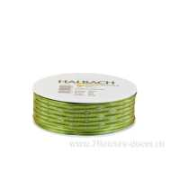 Нет Фото | http://7flowers-decor.ru/upload/1c_catalog/import_files/4015275579027.jpg | 4015275579027 | Лента декор. 30ммх20м, тафта на проволоке | Зеленый | 1 | 50 |  | 8 | 221.00 | Акция, распродажа
2 | 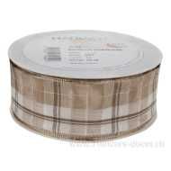 Нет Фото | http://7flowers-decor.ru/upload/1c_catalog/import_files/4015275613516.jpg | 4015275613516 | Лента декор. клетка, 40ммх20м, тафта | Бежевый | 1 | 36 |  | 7 | 314.00 | Акция, распродажа
3 | 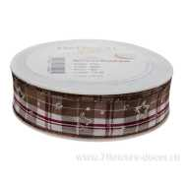 Нет Фото | http://7flowers-decor.ru/upload/1c_catalog/import_files/4015275615084.jpg | 4015275615084 | Лента декор. с блестящ. звездами, 25ммх20м, тафта | Коричневый | 1 | 80 |  | 31 | 279.00 | Акция, распродажа
4 | 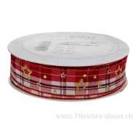 Нет Фото | http://7flowers-decor.ru/upload/1c_catalog/import_files/4015275615060.jpg | 4015275615060 | Лента декор. с блестящ. звездами, 25ммх20м, тафта | Красный | 1 | 80 |  | 11 | 429.00
5 | 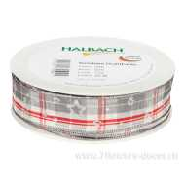 Нет Фото | http://7flowers-decor.ru/upload/1c_catalog/import_files/4015275615091.jpg | 4015275615091 | Лента декор. с блестящ. звездами, 25ммх20м, тафта | Серый | 1 | 80 |  | 48 | 279.00 | Акция, распродажа
6 | 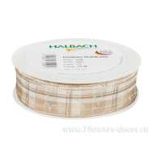 Нет Фото | http://7flowers-decor.ru/upload/1c_catalog/import_files/4015275615053.jpg | 4015275615053 | Лента декор. с блестящ. звездами, 25ммх20м, тафта | Шампань | 1 | 80 |  | 40 | 279.00 | Акция, распродажа
7 | 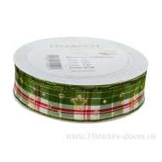 Нет Фото | http://7flowers-decor.ru/upload/1c_catalog/import_files/4015275615107.jpg | 4015275615107 | Лента декор. с блестящ. звездами, 25ммх20м, тафта | Зеленый | 1 | 80 |  | 34 | 279.00 | Акция, распродажа
8 | 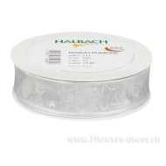 Нет Фото | http://7flowers-decor.ru/upload/1c_catalog/import_files/4015275614353.jpg | 4015275614353 | Лента декор. с блестящ. звездами, 25ммх25м, тафта | Серый-серебро | 1 | 80 |  | 9 | 349.00
9 | 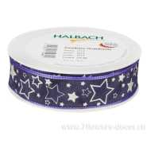 Нет Фото | http://7flowers-decor.ru/upload/1c_catalog/import_files/4015275614360.jpg | 4015275614360 | Лента декор. с блестящ. звездами, 25ммх25м, тафта | Сиреневый-серебро | 1 | 80 |  | 26 | 227.00 | Акция, распродажа
10 |  Нет Фото | http://7flowers-decor.ru/upload/1c_catalog/import_files/4015275566065.jpg | 4015275566065 | Лента декор. с блестящ. звездами, 25ммх25м, тафта | Темн.Желтый-золото | 1 | 80 |  | 7 | 349.00
11 | 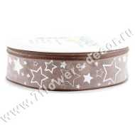 Нет Фото | http://7flowers-decor.ru/upload/1c_catalog/import_files/4015275566058.jpg | 4015275566058 | Лента декор. с блестящ. звездами, 25ммх25м, тафта | Сепия | 1 | 80 |  | 28 | 227.00 | Акция, распродажа
12 | 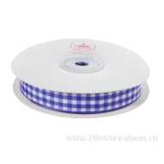 Нет Фото | http://7flowers-decor.ru/upload/1c_catalog/import_files/4606500156368.jpg | 4606500156368 | Лента декоративная КЛЕТКА (тафта), 1,5смх23м | Сиреневый | 1 | 240 | 103 | 49 | 119.00
13 | 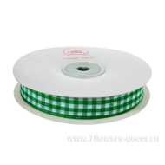 Нет Фото | http://7flowers-decor.ru/upload/1c_catalog/import_files/4606500156344.jpg | 4606500156344 | Лента декоративная КЛЕТКА (тафта), 1,5смх23м | Зеленый | 1 | 240 | 110 | 61 | 119.00
14 | 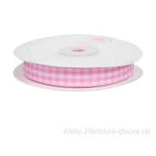 Нет Фото | http://7flowers-decor.ru/upload/1c_catalog/import_files/4606500156375.jpg | 4606500156375 | Лента декоративная КЛЕТКА (тафта), 1,5смх23м | Красный | 1 | 240 | 102 | 44 | 119.00
15 | 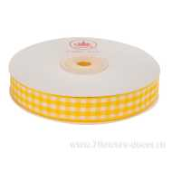 Нет Фото | http://7flowers-decor.ru/upload/1c_catalog/import_files/4606500156351.jpg | 4606500156351 | Лента декоративная КЛЕТКА (тафта), 1,5смх23м | Желтый | 1 | 240 | 59 | 113 | 119.00
16 | 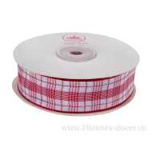 Нет Фото | http://7flowers-decor.ru/upload/1c_catalog/import_files/4606500156900.jpg | 4606500156900 | Лента декоративная КЛЕТКА (тафта), 2.5cмх23м | Красный | 1 | 240 |  | 23 | 156.00
17 | 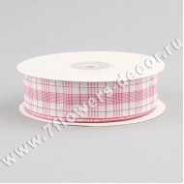 Нет Фото | http://7flowers-decor.ru/upload/1c_catalog/import_files/4606500156924.jpg | 4606500156924 | Лента декоративная КЛЕТКА (тафта), 2.5cмх23м | Ярко-розовый | 1 | 240 |  | 18 | 156.00
18 | 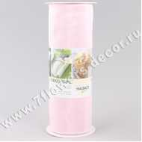 Нет Фото | http://7flowers-decor.ru/upload/1c_catalog/import_files/4015275368126.jpg | 4015275368126 | Лента декоративная на проволоке, 20см х 5м, тафта | Светло-розовый | 1 | 30 |  | 22 | 257.00 | Акция, распродажа
19 | 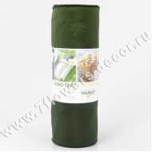 Нет Фото | http://7flowers-decor.ru/upload/1c_catalog/import_files/4015275331670.jpg | 4015275331670 | Лента декоративная на проволоке, 20см х 5м, тафта | Зеленый | 1 | 30 |  | 10 | 366.47
20 | 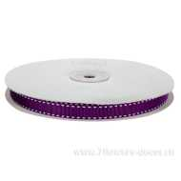 Нет Фото | http://7flowers-decor.ru/upload/1c_catalog/import_files/4606500252855.jpg | 4606500252855 | Лента декоративная прошитая (тафта), 1cмх23м | Фиолетовый | 1 | 240 |  | 26 | 114.00
21 | 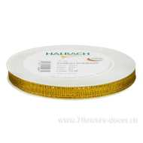 Нет Фото | http://7flowers-decor.ru/upload/1c_catalog/import_files/4015275555885.jpg | 4015275555885 | Лента декоративная прошитая, 10ммх25м, тафта | хаки | 1 | 8 |  | 15 | 181.00 | Акция, распродажа
22 | 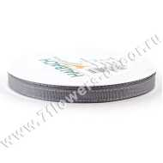 Нет Фото | http://7flowers-decor.ru/upload/1c_catalog/import_files/4015275555830.jpg | 4015275555830 | Лента декоративная прошитая, 10ммх25м, тафта | Серый | 1 | 30 |  | 14 | 181.00 | Акция, распродажа
23 | 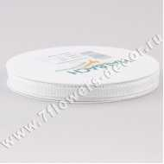 Нет Фото | http://7flowers-decor.ru/upload/1c_catalog/import_files/4015275555823.jpg | 4015275555823 | Лента декоративная прошитая, 10ммх25м, тафта | Белый | 1 | 30 |  | 12 | 259.00
24 | Нет Фото |  | 4015275611048 | Лента декоративная прошитая, 5ммх30м, тафта | Жемчужный | 1 | 30 |  | 10 | 179.00
25 | 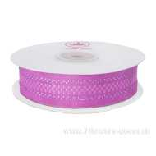 Нет Фото | http://7flowers-decor.ru/upload/1c_catalog/import_files/4606500157020.jpg | 4606500157020 | Лента декоративная с люрексом (тафта), 2.5cмх23м | Сиренево-розовый | 1 | 240 |  | 51 | 131.00
26 | 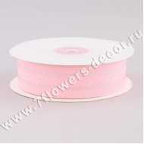 Нет Фото | http://7flowers-decor.ru/upload/1c_catalog/import_files/4606500157006.jpg | 4606500157006 | Лента декоративная с люрексом (тафта), 2.5cмх23м | Светло-розовый | 1 | 240 |  | 15 | 131.00
27 | 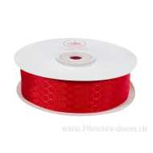 Нет Фото | http://7flowers-decor.ru/upload/1c_catalog/import_files/4606500157105.jpg | 4606500157105 | Лента декоративная СОТЫ (тафта), 2.5cмх23м | Красный | 1 | 240 | 121 | 77 | 168.00
28 | 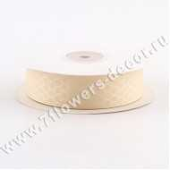 Нет Фото | http://7flowers-decor.ru/upload/1c_catalog/import_files/4606500157129.jpg | 4606500157129 | Лента декоративная СОТЫ (тафта), 2.5cмх23м | Слоновая кость | 1 | 240 | 98 | 22 | 67.00 | Акция, распродажа
29 | 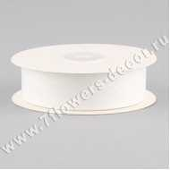 Нет Фото | http://7flowers-decor.ru/upload/1c_catalog/import_files/4606500157068.jpg | 4606500157068 | Лента декоративная СОТЫ (тафта), 2.5cмх23м | Белый | 1 | 240 | 80 | 80 | 168.00
30 | 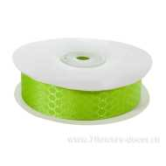 Нет Фото | http://7flowers-decor.ru/upload/1c_catalog/import_files/4606500157136.jpg | 4606500157136 | Лента декоративная СОТЫ (тафта), 2.5cмх23м | Зеленое яблоко | 1 | 240 |  | 12 | 168.00

